教室の使用形式
＜教室の使用形式について＞

○初期配置の教室形式のまま使用する
塾や学校のように全ての机・椅子が演台の方向を向いているレイアウト
以下の写真のとおり、北大高機構の各教室に最初から配置されている机・椅子の状態のまま使用することを指します。
※左側の写真のように、机・椅子が固定されている部屋に割り当てられても差し支えない場合、選択してください。
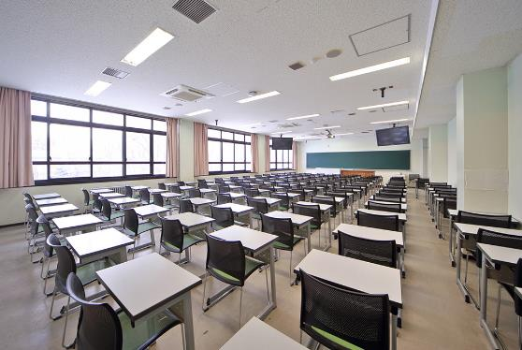
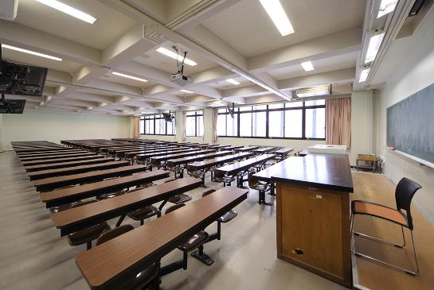

○ロの字形式や島型形式など、机・椅子を初期配置から変更して使用する
ロの字形式や島型形式のように、室内に配置されている机・椅子を動かす必要があるレイアウト
※机・椅子が固定されている部屋では支障がある場合、こちらを選択してください。

ロの字形式 | 島型形式
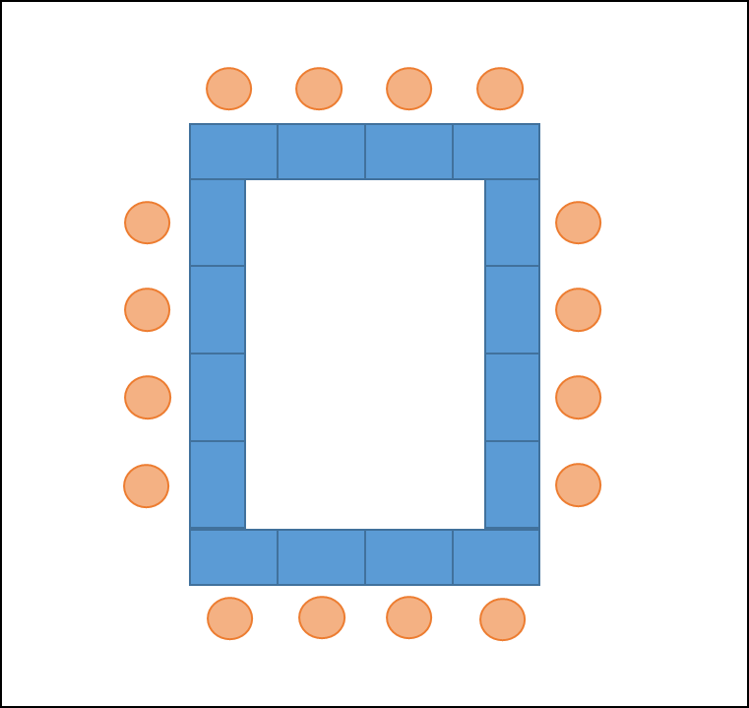
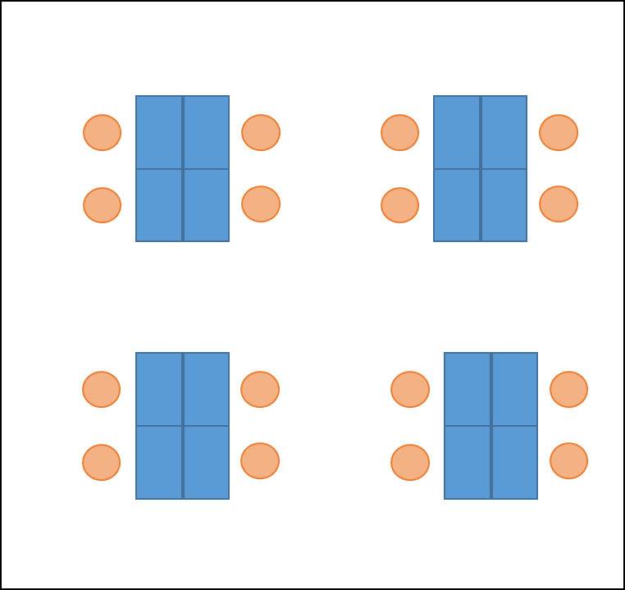

※上記は例示ですので、これ以外のレイアウトで使用いただいても構いません。

